问题
 |  | 课后小练习

任务：
 | 利用数据生成条形图，使用人形图标填充条形图，完成效果见下图。
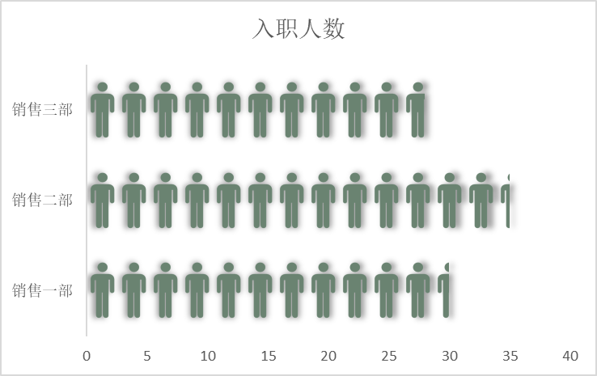

 |  | 部门 | 入职人数
 |  | 销售一部 | 30
 |  | 销售二部 | 35
 |  | 销售三部 | 28

答案
 |  | 课后小练习

任务：
 | 利用数据生成条形图，使用人形图标填充条形图，完成效果见下图。

 |  | 部门 | 入职人数
 |  | 销售一部 | 30
 |  | 销售二部 | 35
 |  | 销售三部 | 28

